ユニットテストの概要と実装
■ユニットテストとは？
テストを手動で行うリスク
テストを実施中、または実施後に、何らかの都合からシステムの仕様変更の連絡があった場合、プロジェクトにどのような影響があるだろうか。
それらの変更は、設計・実装されたプログラムに影響を与える。
設計・プログラムに変更があれば、当然、テストケースやその結果も変化することになる。

作成したテストケースを修正、場合によっては新規作成し、新しい仕様に沿ったテストケースが出揃った時点で、再びテストを実施する。
追加された機能の分のみテストを実施、などという対応も考えられるが、実装・テスト済みの機能が修正された場合は1からテストすることとなる。

テストケースは、現場によっては1機能あたり数百件を超える場合もある。
これを1から「正確に」再実施するのは難しい。
テストの実施者が異なれば、思わぬテストの抜け漏れが発生するかもしれない。

ユニットテストのメリット
テストを何度も繰り返し手動で実施しないためには、ユニットテストの導入を検討するのが有効。
これは、機能実装のプログラムを、さらにプログラムでテストするもの。

言語ごとに様々なユニットテストが開発されている。(xUnitツールなどと呼ばれる)
例）
Java…Junit
PHP…PHPUnit
Javascript…Jasmine

xUnit系ツールの概要図
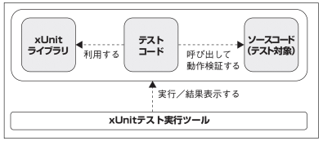

ユニットテストは通常、EclipseやNetBeansなどのIDEから直接実行できる。
検証結果も自動的にIDEに表示されるため、1つ1つの検証を手動で行う手間がかからない。
また、テストコードが正確に実装されていれば、検証も1回1回、正確に実施してくれる。

ユニットテストのデメリット
例えばJunitの場合、Javaでテストコードを書くことになる。
検証に利用するテストコードは、仕様が変更され、実装処理のアウトプットが変更されればメンテナンスする必要が出てくる。
1度テストコードを書いたら、書きっ放しでは意味のあるユニットテストが行えない。

また、複雑な検証を行おうとすると、Junit単体では難しく、複数のテスト用ライブラリやツールを駆使する必要がある。
実装とは別に、ユニットテスト用の知見が必要となってくる。

■Junitの導入
前提条件：
・Eclipseのバージョンが2018-9以上であること
・Javaのバージョンが8以上であること

以上の前提条件をクリアしていれば、EclipseにJunit5が導入可能。
※導入するバージョンは5。Junitは4と5で構成や利用できる機能が異なるため注意。

Eclipse上から、プロジェクトを選択して右クリック、プロパティを開く
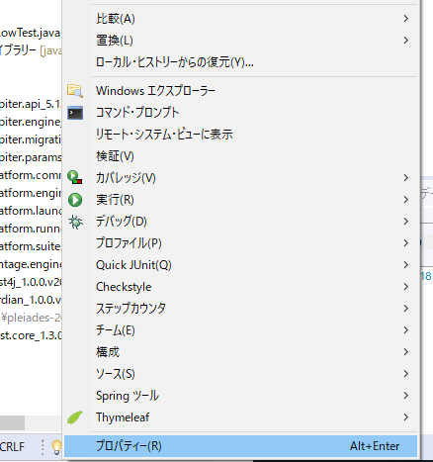

左のメニューからJavaのビルドパスを選択し、ライブラリータブを選択、ライブラリーの追加ボタンをクリック
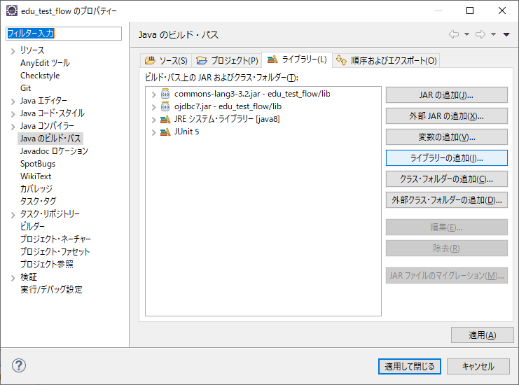

Junitを選択して次へボタンをクリック
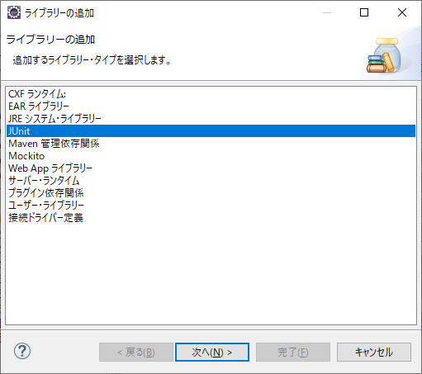

Junitライブラリ・バージョンはJUnit5を選択し、完了ボタンをクリック
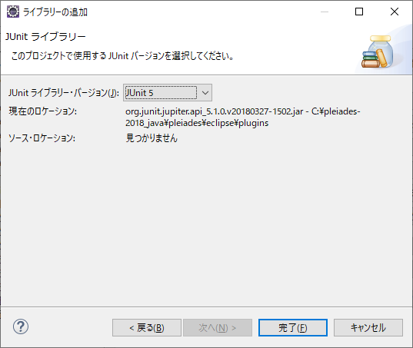

ビルドパスにJUnit5が追加される
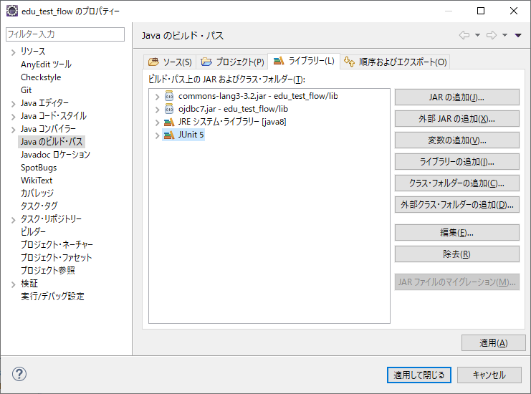

プロジェクトにもJUnit5の参照ライブラリが表示される
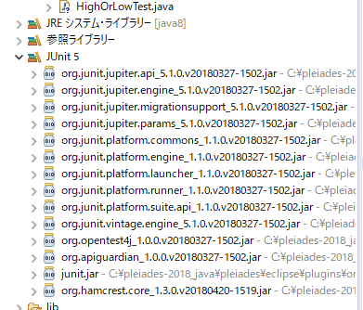

プロジェクトのルート直下に、「test」ソースフォルダを作成して、testソースフォルダ配下に「flow」パッケージを作成する
※通例として、srcには開発リソースを、testにはユニットテスト関連のリソースを配置する。
テスト関連のリソースを誤って本番環境へコミットすることを防ぐため。
また、テスト対象とする実装クラスのパッケージと、テストクラスのパッケージ名は同じとすることが多い。
(把握しやすいため)
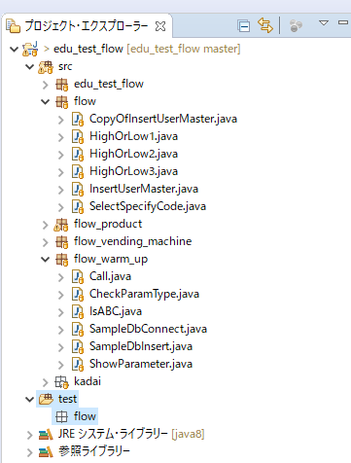

flowパッケージ内に、Junitテスト・ケースを新規で追加する
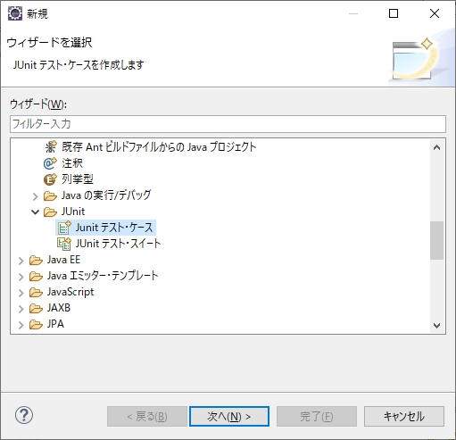

新規Junit Jupiterテストを選択し、名前欄にはHighOrLow1を入力する
※サンプルとして、HighOrLow1で作成したロジックのテストを作成するため
※テストクラスの命名も通例として、「テストの対象となるクラス+Test」が利用される
どのメソッド・スタブを作成しますか？は、全てチェックを入れる
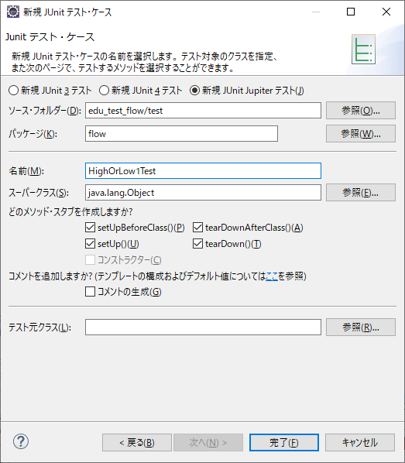

プロジェクトにテストクラスHighOrLowTest1.javaが追加され、各メソッドがテストクラスに追加される。
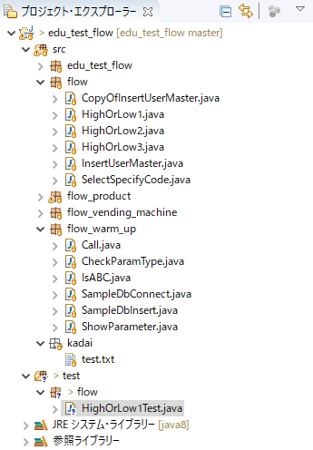
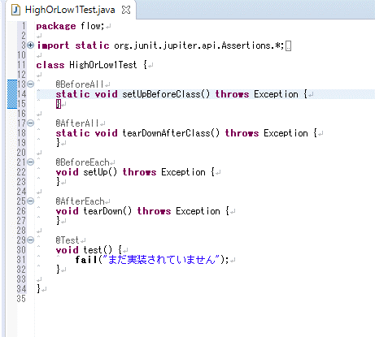

テストクラスにはまだ何も検証用の処理を記載していないため、自動テストを実行すると結果がNGとなる。
実装前にNGとなることを確認するため、一度実行してみる。

HighOrLow1Test.javaのファイルを選択して右クリック、実行にカーソルを合わせ、Junitテストを選択する
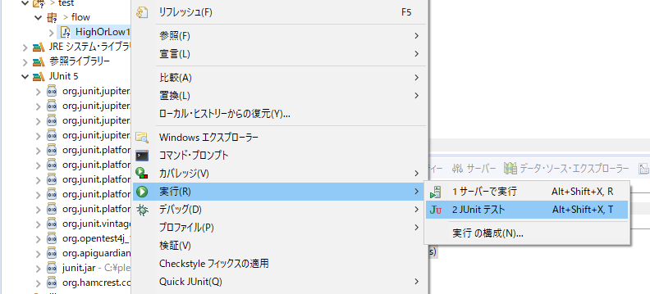

Eclipse上にJunitタブが開き、以下のように表示される。
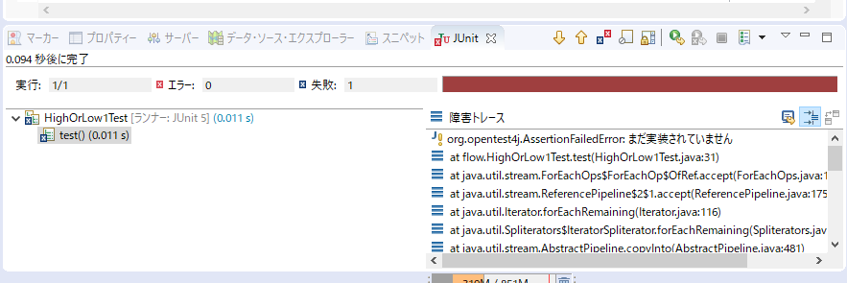
全てのテストがOKの場合、プログレスバーがグリーンで表示される。

自動作成された各メソッドは、付与されたアノテーションにより以下の役割を持つ

メソッド名 | アノテーション | 意味
setUpBeforeClass | @BeforeAll | テスト実行の際、一番最初に一度だけ実行されるメソッドであることを意味する
tearDownAfterClass | @AfterAll | テスト実行の際、一番最後に一度だけ実行されるメソッドであることを意味する
setUp | @BeforeEach | テスト実行の際、各テストメソッドが実行される前に実行されるメソッドであることを意味する
tearDown | @AfterEach | テスト実行の際、各テストメソッドが実行された後に実行されるメソッドであることを意味する
test | @Test | テストを実装し、実行する対象のメソッドであることを意味する

以下のように各メソッド内にコードを追加し、テストクラスを「デバッグ」してみる。
実際に各メソッドが上記のように呼ばれることを確認。
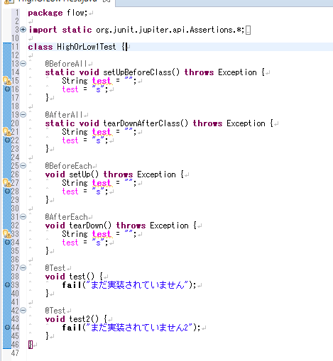
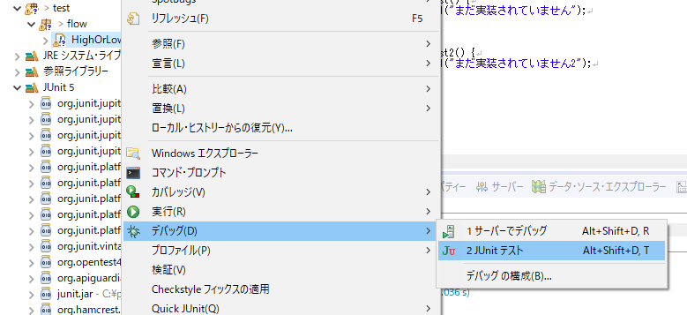

自動テストには、Fixture(フィクスチャ)という概念がある。
自動テストの度にテストデータを手動でDBに投入しているわけにはいかないため、テストケースに合わせてテスト用データの整備を自動で行うことをFixtureと呼んでいる。
例えば、一度テスト用DBの特定のテーブルのデータをクリアし、CSVファイルの内容を自動で全てINSERTするなど。

@BeforeAll、@AfterAllアノテーションなどは、
@BeforeAllアノテーションが付与されたメソッド内でFixtureを用意し、@AfterAllでDBの内容をテスト前の状態に復元する、などといった目的で利用される。

■Junitによるテストの実装
HighOrLowTest1.javaのテスト実装を考える。
このクラスは、public static void main内で全ての処理が完結しており、mainメソッドの呼び出しパターンを考慮するだけで良い。

99と100は配列に格納して一度にテストが可能
パラメータの同値分割、境界値分析を行うと、以下のようになる。
パラメータ値 | 期待値
99 | 「100未満」と出力
100 | 「100以上」と出力
数値以外の文字 | Exception発生

テストケース1つにつき、必ずテストメソッドは1つ作成する。
1つのテストメソッドに複数のテストを記載すると、失敗時に後続のテストが実行されなくなってしまうため。
今回は2つのテストメソッドを作成する。

Exceptionが発生することをチェックする場合、assertThrows()を利用する。
ここでは第一引数に発生が想定される例外クラスを指定し、第二引数でテスト対象のクラスとメソッドを実行している。
テスト対象のクラス・メソッドの戻り値をチェックするには、assertXxxxxx系メソッドを利用してチェックを行う。
HighOrLow1は戻り値が存在しないため、mainメソッドを呼ぶこととassertThrowsのみの利用でテストが可能。

上記のテストを実行すると、以下のように表示される。

これだけでは把握しづらいため、テスト用に新規クラスを作成してテストを実装してみる。
flowパッケージにTmpクラスを追加。
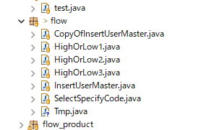

日付形式の文字列を受け取って、Date型に変換し返却するメソッドを実装。
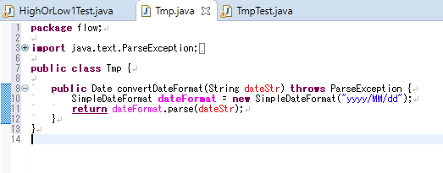

testフォルダのflowパッケージにTmpTestを追加
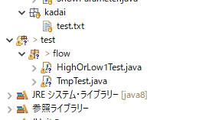

練習課題：
①TmpTestのテストケースを洗い出し、実際にテストメソッドを実装してみよう。

カバレッジの計測
■コードカバレッジの計測
Junitを実施した際、テスト対象のクラスのカバレッジをどの程度満たしたかの計測を行うことができる。
Junitのカバレッジ測定には、EclEmmaというツールを利用する。
EclEmmaはC1カバレッジの計測を行ってくれる。

■EclEmmaの導入
Eclipseのメニューからヘルプを選択し、Eclipseマーケットプレイスを選択
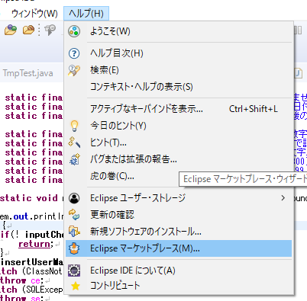

検索項目にEclEmmaと入力してEnter
インストールされていない場合はインストールする
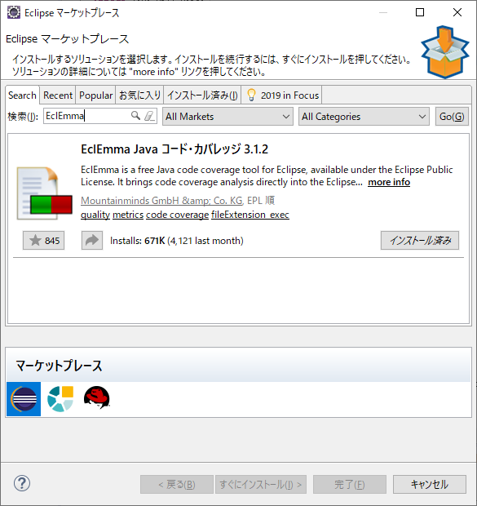

テストクラスを右クリックして、カバレッジと表示されていれば導入はOK
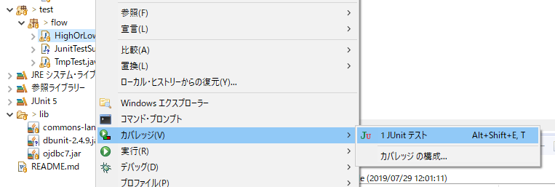

■実際に計測
作成済みのテストクラスを右クリックして、カバレッジ計測込みのJunitテストを実施する。
すると、以下のようにカバレッジタブが開き、計測結果が表示される。
また、テストされたクラスのソースコードが着色され、分岐網羅を満たした箇所はグリーンに、分岐網羅の一部のみを満たした箇所はイエローに、
実行されていない箇所はレッドに表示される。
※下図の場合、HighOrLow1クラスはstaticメソッドしか持っておらず、テストクラス側でnewする必要がないため、classの部分が赤くなっている
カバレッジを100%にすることが目的ではなく、品質の担保を目的とすることから、このクラスのカバレッジは100%ではなくても問題はない
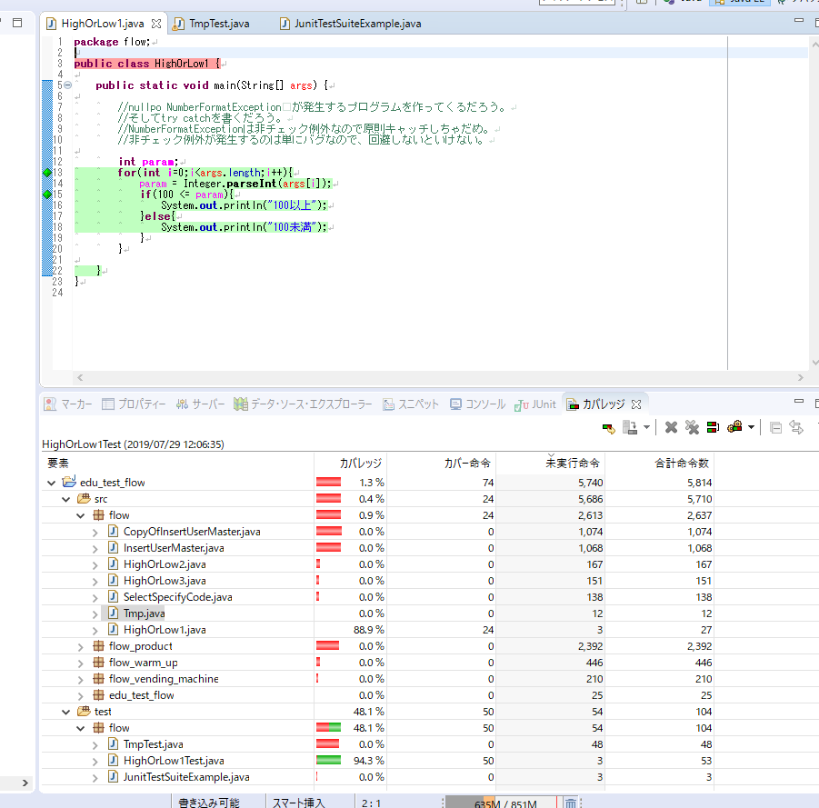

■複数のテストクラスを同時に実行する
ほとんどの単体テストにおいては、複数のテストクラスを同時に実行したい。
複数テストクラスの実行を管理するクラスのことを、テストスイートと呼ぶ。

テストスイートは通常のクラスを作成し、アノテーションを利用して定義する。

testフォルダのflowパッケージに、JunitTestSuiteExampleクラスを作成
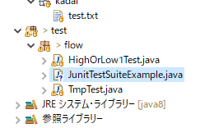

下図のように、@RunWithアノテーションでJUnitPlatform.classを指定
パッケージ単位で実行管理する場合は@SelectPackagesを、クラスを指定して実行管理する場合は@SelectClassesが利用できる
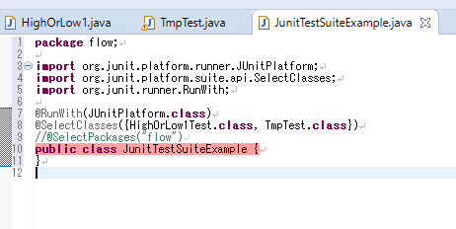

@RunWithを指定したクラスからカバレッジ計測やJunit実行を行うと、指定したテストクラスがまとめて実行される

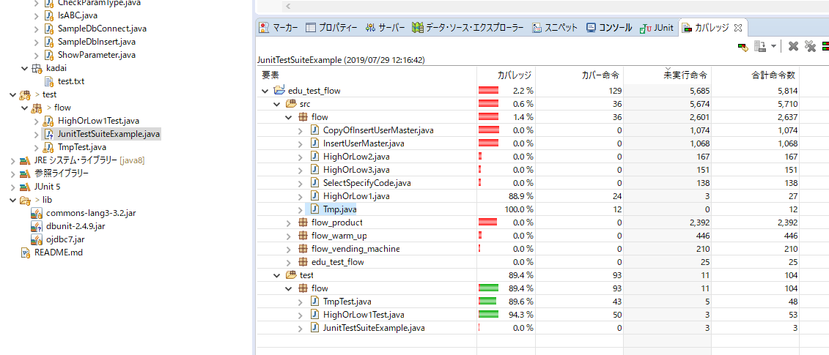

■レポートの出力
実行したテストのレポートをEclipseから出力可能。
テスト実行後の報告に利用できる。

プロジェクトを右クリックしてエクスポートを選択
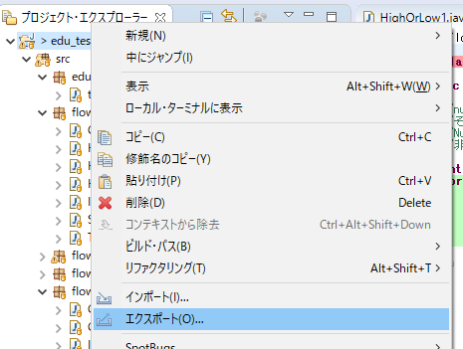

カバレッジ・セッションを選択
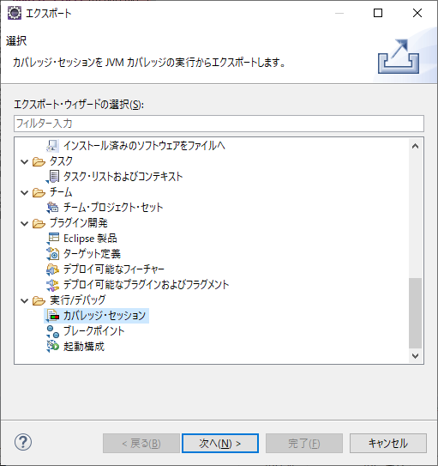

実行したテストを選択して、書式を選択し、完了ボタンをクリック
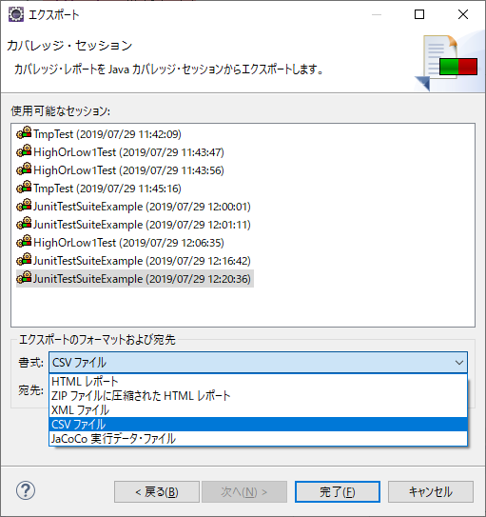

例）HTML形式のエクスポート
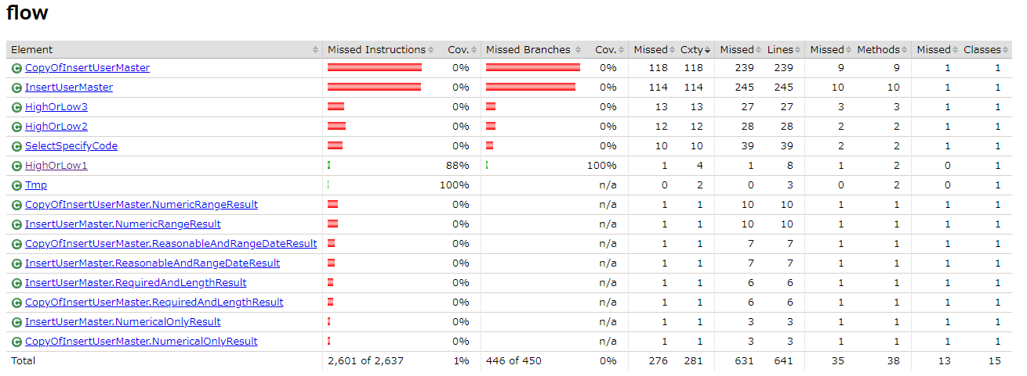

練習課題：
①実際にテストスイートを作成し、カバレッジの計測を実施してHTML形式のレポートを作成してみよう。

DBUnit
導入廃止
■DBが絡むユニットテスト
Fixtureテストを意識しないでテストする場合の弊害
①テストの度、テストデータを投入する必要がある
②テスト後にテストデータが残る。また、別の開発者が利用しているデータが更新・削除などされる可能性がある

上記はチーム開発を行っている場合、他の開発者の作業に弊害を与える。

Java上のみの処理が実装された機能をテストするには、Junitで十分だが、多くの機能はDBとの処理が関係する。
Fixtureテストは、Junitのデフォルト機能だけでは実現できない。
(自身で機能実装すれば別)
Junitの不得意な領域を補うため、DBUnitも同時に導入し、DBへのFixtureテストの実施を学習する、

■DBUnitの導入
Driveの「ソフトウェア」フォルダに存在するdbunit-2.4.9.jarをダウンロードする。
プロジェクトのlibフォルダにコピーして配置。
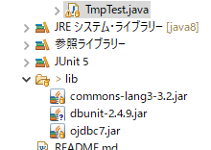

プロジェクトを選択して右クリック、プロパティを選択
Javaのビルド・パスを選択し、ライブラリラブを開く
JARの追加を選択
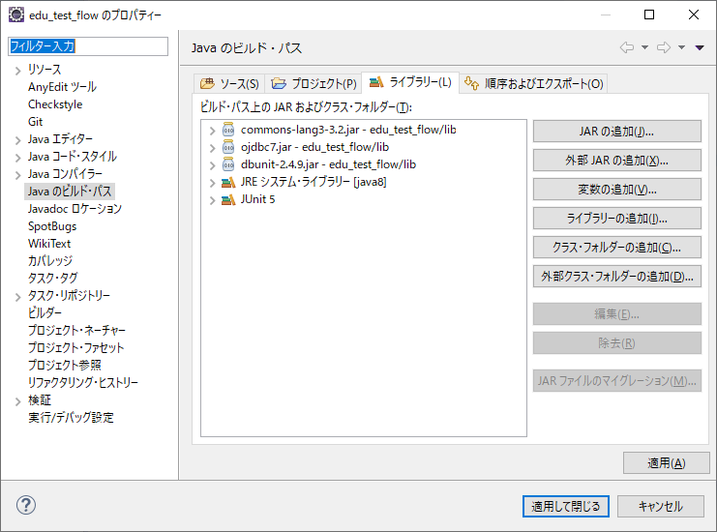

libフォルダ以下のdbunit-2.4.9.jarを選択してOkをクリック
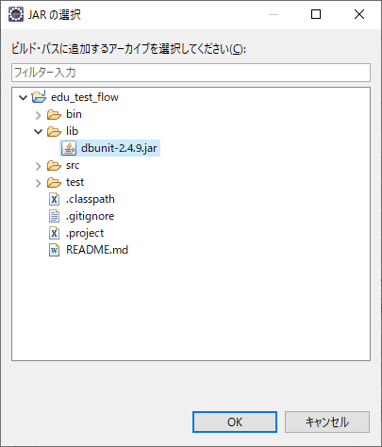

■DBUnit利用の概要
Fixtureテストは、以下の順番でテストを実装する
①テストデータの準備
②Fixtureテスト用の事前準備
③テストデータの登録
④テストメソッドの実装
④必要ならテストデータの後片付け

以下、Java基礎研修の9章で作成したDBアクセス処理をテスト対象クラスとして解説する。

①テストデータの準備
DBUnitでは、テストデータをXMLやCSVで作成することができる。
ここでは例として、CSV形式のテストデータ作成を上げる。

Java基礎研修で利用したJAVA_FUNDAMENTALテーブルへの処理を例にとる。

まず、テストデータをテーブル単位で作成する。
JAVA_FUNDAMENTALテーブルへ、今回のテストで投入したいデータ
MAIN_CD | COLUMN_A | COLUMN_B | COLUMN_C
testcd_001 | columna_900 | 12000 | 2019/7/29 15:15:35
testcd_002 | columna_901 | 13000 | 2019/7/29 16:30:01
testcd_003 | columna_902 | 14000 | 2019/7/29 17:01:01.254

データをCSV形式ファイルで保存。ファイル名は「テーブル名.csv」とする。

次に、投入するテーブルの順番を記載したテキストファイルを「table-ordering.txt」という名前で用意。
※今回はテーブルが1つのため、それのみ記入
JAVA_FUNDAMENTAL

testフォルダ以下にtestdataパッケージを作成し、上記2つのファイルを配置する。
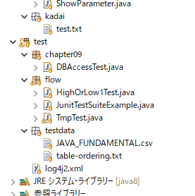

②Fixtureテスト用の事前準備
testフォルダ配下にchapter09パッケージを作成し、テストクラスDBAccessTest.javaを作成する。
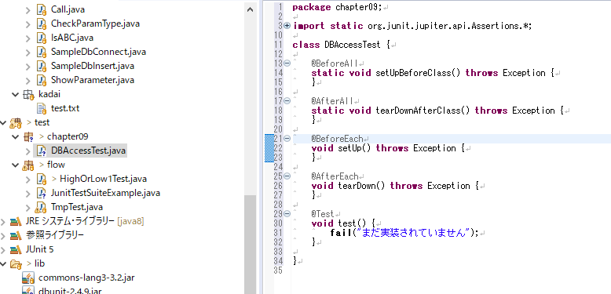

DBとのコネクションを生成するためのロジックを実装したメソッドを作成する。

private static Connection getConnection() throws Exception{
 | Class.forName("oracle.jdbc.driver.OracleDriver");
 | Connection connection = DriverManager.getConnection(url,user,password);
 | return connection;
}

setUpBeforeClassメソッド(テストの最初に1回だけ実行される)に、以下の2つの処理を実装する。
・CSV形式で現在のテーブルレコードを全件バックアップ
・テストデータをDBに投入

CSV形式で現在のテーブルレコードを全件バックアップ
QueryDataSetクラスとCsvDataSetクラスの2つを利用して、テーブルレコードをCSVに書き出す。
QueryDataSetは内部にテーブルの情報を保持できる構造になっている。
addTableメソッドで設定したテーブル名のみを保持の対象とする。

CsvDataSetは

データの読み込み
DB
テーブルA
テーブルB

CSV
ファイル

DataSet
データの書き込み
CsvDataSetWriter

③テストデータの登録

